Sheet1
 | rrmovq rA, rB | irmovq V, rB | Opq rA, rB | rmmovq rA, D(rB) | mrmovq D(rB), rA | pushq rA | popq rA | jXX Dest | call Dest | ret | cmovXX | halt | nop
Fetch | icode:ifun <-- M1[PC] rA : rB <-- M1[PC+1] valP <-- PC+2 | icode:ifun <-- M1[PC] rA : rB <-- M1[PC+1] valC <-- M8[PC+2] valP <-- PC+10 | icode:ifun <-- M1[PC] rA : rB <-- M1[PC+1] valP <-- PC+2 | icode:ifun <-- M1[PC] rA : rB <-- M1[PC+1] valC <-- M8[PC+2] valP <-- PC+10 | icode:ifun <-- M1[PC] rA : rB <-- M1[PC+1] valC <-- M8[PC+2] valP <-- PC+10 | icode:ifun <-- M1[PC] rA : rB <-- M1[PC+1] valP <-- PC+2 | icode:ifun <-- M1[PC] rA : rB <-- M1[PC+1] valP <-- PC+2 | icode:ifun <-- M1[PC] valC <-- M8[PC+1] valP <-- PC+9 | icode:ifun <-- M1[PC] valC <-- M8[PC+1] valP <-- PC+9 | icode:ifun <-- M1[PC] valP <-- PC+1 |  |  | icode:ifun <-- M1[PC] valP <-- PC+1
Decode | valA <-- R[rA] |  | valA <-- R[rA] valB <-- R[rB] | valA <-- R[rA] valB <-- R[rB] | valB <-- R[rB] | valA <-- R[rA] valB <-- R[%rsp] | valA <-- R[%rsp] valB <-- R[%rsp] |  | valB <-- R[%rsp] | valA <-- R[%rsp] valB <-- R[%rsp]
Execute | valE <-- 0 + valA | valE <-- 0 + valC | valE <-- valA OP valB Set CC | valE <-- valB + valC | valE <-- valB + valC | valE <-- valB + (-8) | valE <-- valB + 8 | Cnd <-- Cond(CC, ifun) | valE <-- valB + (-8) | valE <-- valB + 8
Memory |  |  |  | M8[valE] <-- valA | valM <-- M8[valE] | M8[valE] <-- valA | valM <-- M8[valA] |  | M8[valE] <-- valP | valM <-- M8[valA]
Write back | R[rB] <-- valE | R[rB] <-- valE | R[rB] <-- valE |  | R[rA] <-- valM | R[%rsp] <-- valE | R[%rsp] <-- valE R[rA] <-- valM |  | R[%rsp] <-- valE | R[%rsp] <-- valE
PC Update | PC <-- valP | PC <-- valP | PC <-- valP | PC <-- valP | PC <-- valP | PC <-- valP | PC <-- valP | PC <-- Cnd ? valC : valP | PC <-- valC | PC <-- valM |  |  | PC <-- valP
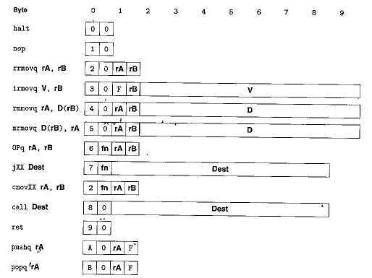
R[rA]代表什么 rA里面装的是什么？ M8[valA]? Clocked register? RAM? Register?

